상품제안서
cw86 카우소 가죽 마우스패드(타원) | 상품코드: S02388

 |  |  |  |  |  | 02-713-8555 | www.synergygift.co.kr
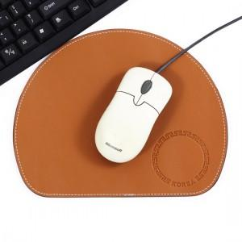 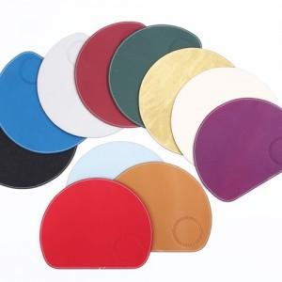

【상세/제작정보】

【인쇄/포장옵션】 | 불박 / 별도문의

【공급단가】 | 수량 | 100~ | 500~ | 1,000~ | 3,000~
*VAT별도 | 단가 | 10,800원 | 10,400원 | 10,000원 | 9,600원

【상품 URL】 | https://www.synergygift.co.kr:443/src/goods_detail.php?gdno=12627

